JSON 테스트 샘플
rest-api / json
 | url | req | res | 비고
배송정보 | http://ebaydev.sebang.com/ebay_order_mst.api | {"ORDNO_BRCH":"33" ,"SENDER_NM":"스마트배송물류센터" ,"SENDER_TEL_NO1":"031" ,"SENDER_TEL_NO2":"980" ,"SENDER_TEL_NO3":"4971" ,"SENDER_ADDR":"경기도 용인시 처인구" ,"SENDER_DETAIL_ADDR":"백암면 죽양대로 904번길 46" ,"SENDER_ZIP_NO":"449865" ,"RCVR_NM":"홍길동" ,"RCVR_TEL_NO1":"02" ,"RCVR_TEL_NO2":"1111" ,"RCVR_TEL_NO3":"1111" ,"RCVR_CELL_NO1":"011" ,"RCVR_CELL_NO2":"3333" ,"RCVR_CELL_NO3":"3344" ,"RCVR_ADDR":"나주소" ,"RCVR_DETAIL_ADDR":"나주소상세" ,"RCVR_ZIP_NO":"666666" ,"GDS_NM":"맛난핫바" ,"INVC_NO":"1234123451230" ,"REMARK_1":"고객요청사항"} | { "MESSAGE": "이미 등록된 송장번호가 존재 합니다.", "IS_SUCCESS": false } | 검증로직은 현재 송장번호에 대한것중 난수검증을 제외한 null, 길이(13), 중복 만 적용되어있는 상태 입니다. (전체 체크 로직 추가 예정) | 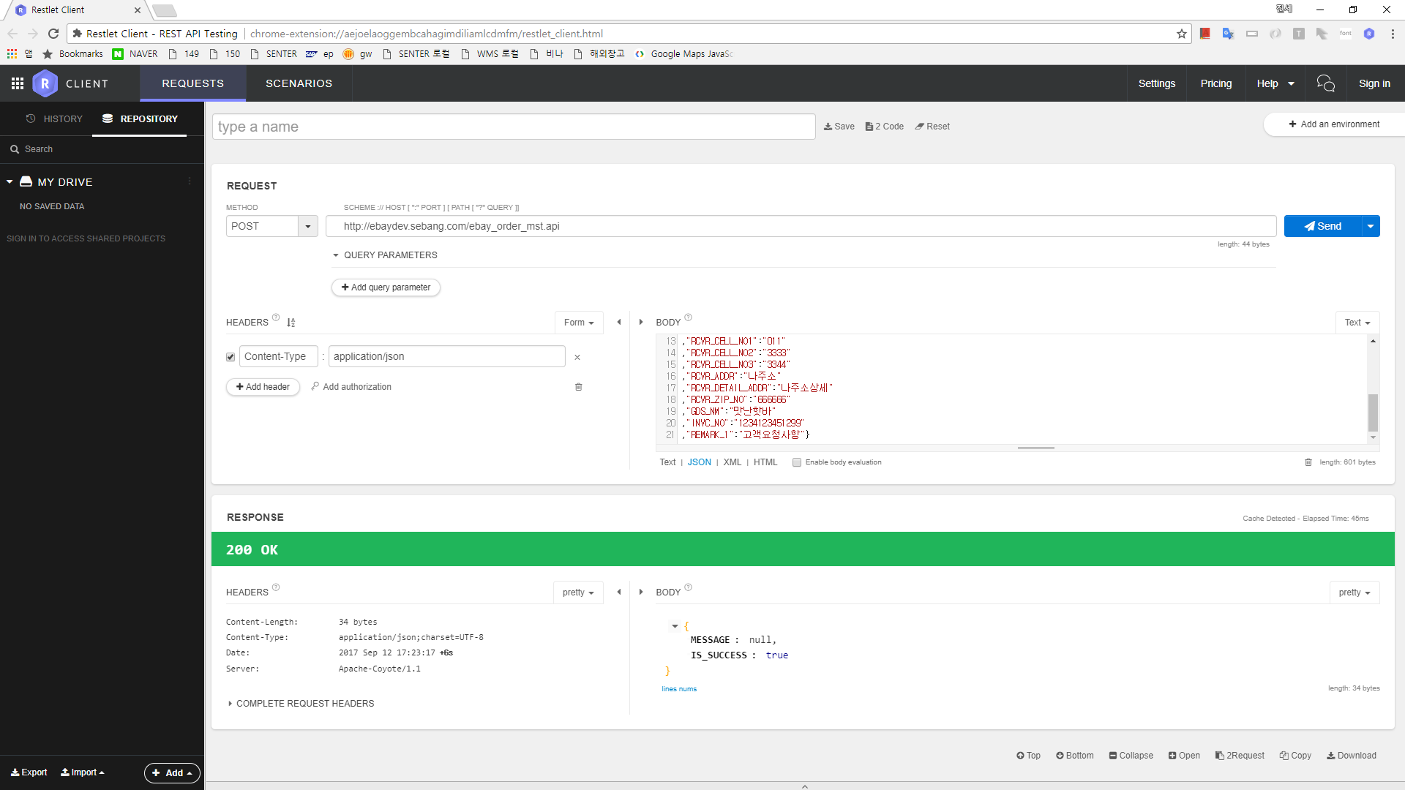
인수처리결과 | http://ebaydev.sebang.com/ebay_rcv_data.api | { "LIST":[ {"INVC_NO":"1234123451290"} , {"INVC_NO":"1234123451230"} ] } | { "MESSAGE": null, "LIST":[ { "INVC_NO": "1234123451239", "ITEM_RECEIVE_TM": "20170912170718" }, { "INVC_NO": "1234123451120", "ITEM_RECEIVE_TM": "20170912170730" } ], "IS_SUCCESS": true } | ITEM_RECEIVE_TM : 인수일시 | 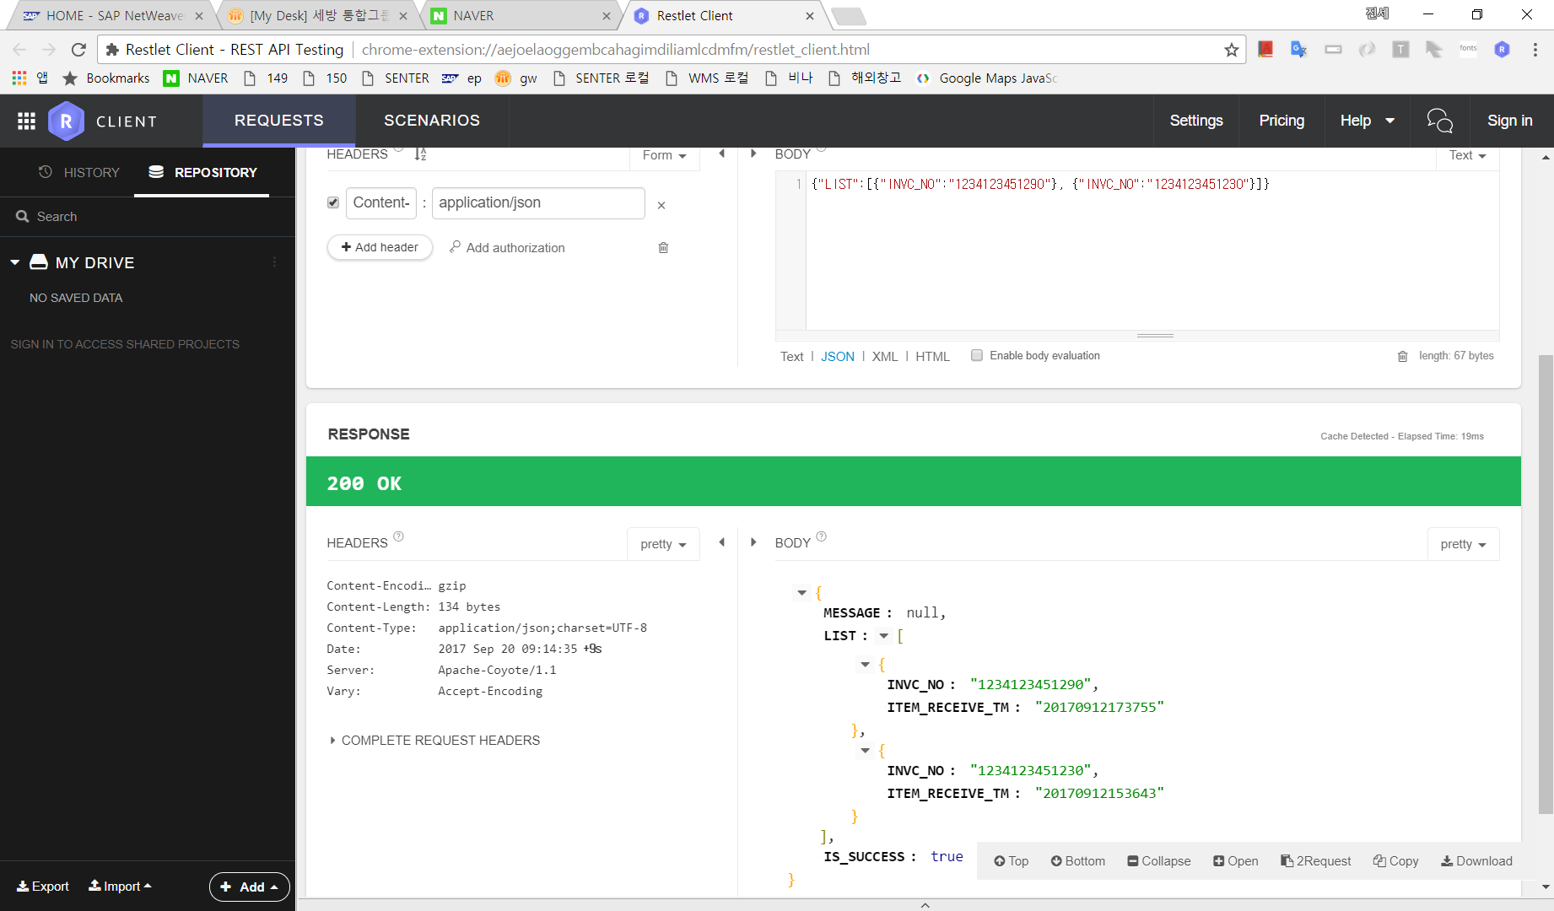
배송추적 | http://ebaydev.sebang.com/trace.api | {"INVC_NO":"1234123451290"} | { "MESSAGE": null, "LIST":[ {"DELIVERY_PROCESS_TM": "20170914140256", "DELIVERY_PROCESS_POST": "용인물류센터", "DELIVERY_STATUS_NM": "배송준비"}, { "DELIVERY_PROCESS_TM": "20170914140309", "DELIVERY_PROCESS_POST": "용인물류센터", "DELIVERY_STATUS_NM": "배송중", "DRIVER_TEL": "01011112222", "DRIVER_NM": "USER_NM" }, {"DELIVERY_PROCESS_TM": "20170914150448", "DELIVERY_PROCESS_POST": "용인물류센터", "DELIVERY_STATUS_NM": "배송완료",…} ], "IS_SUCCESS": true } | DELIVERY_PROCESS_TM : 처리일수, DELIVERY_PROCESS_POST : 위치, DELIVERY_STATUS_NM : 배송상태, DRIVER_TEL : 기사전화번호, DRIVER_NM : 기사명 TEST 송장번호 : 1234123451290 ,1234123451230 ,1234123451231 ,1234123451237 | 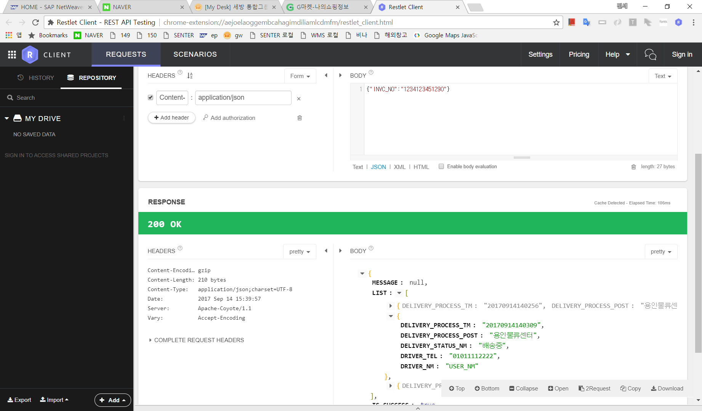
api경로 | /ebay_order_mst.api
ip | ebaydev.sebang.com
port | 80

현재 강제로 배송정보 수신 시 인수확인을 하도록 된 상태입니다. (인수확인 PDA미개발)
배송정보 등록 후 인수처리 결과를 요청하시면 위 표와같이 인수된 정보를 받으실수 있습니다.
현재 개발쪽으로 테스트가 가능한 상태입니다.

